信用交易
融资融券市场交易数据统计(2026-01-12)

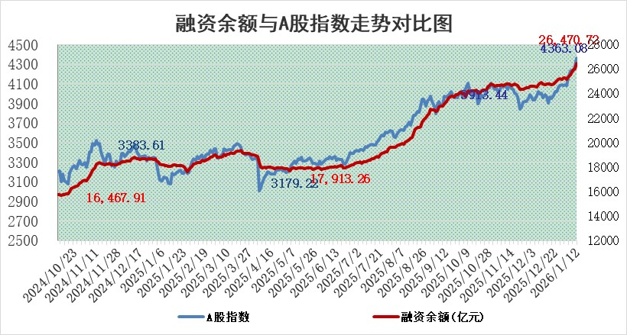
标的证券 | 融资融券余额（亿元） | 融资余额（亿元） | 融券余额（亿元） | 融资买入额（亿元） | 融资融券规模变化（亿元） | 融资余额增幅(‰) | 融券余额增幅(%)
统计数据 | 26,740.62 | 26,470.72 | 180.73 | 4,240.91 | 464.61 | 17.52 | 2.31

 |  |  |  |  |  |  |  | 305,932,142.23
 |  |  |  |  |  |  |  | 288615228.52
 |  |  |  |  |  |  |  | 288615228.52
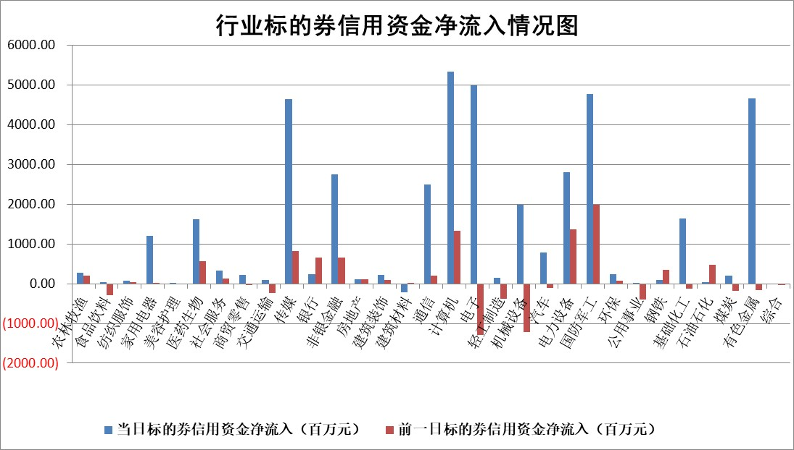

标的基金代码 | 标的基金简称 | 融资余额/市值(%) | 融资余额增幅(%) | 融资买入额/成交金额(%) | （融资余额净增额-融券余额净增额）/市值(‱) | 融券余额降幅(%) | ABS[（融资余额净增额-融券余额净增额）/市值净增额-1](%)
159902 | 华夏中小板ETF | 0.00 | 0.00 | 0.00 | 0.00 | 0.00 | 100.00
159915 | 易方达创业板ETF | 1.58 | 1.25 | 532348.21 | 1.63 | -25.54 | 94.90
159919 | 嘉实沪深300ETF | 0.46 | -0.01 | 3.98 | -0.07 | -7.41 | 100.16
159920 | 华夏恒生ETF | 25.14 | -0.99 | 5.28 | -25.20 | -15.40 | 123.79
159922 | 嘉实中证500ETF | 0.71 | 15.32 | 39.89 | 9.27 | -2.78 | 96.35
159925 | 南方沪深300ETF | 0.25 | -7.15 | 0.14 | -3.04 | -22.42 | 103.24
159928 | 消费ETF | 2.37 | -0.30 | 4.63 | -0.80 | -1.01 | 100.55
159934 | 易方达黄金ETF | 10.82 | -0.54 | 12.80 | -5.91 | 0.00 | 104.03
159939 | 全指信息技术ETF | 1.30 | 67.65 | 102.66 | 51.17 | -32.34 | 81.48
159940 | 全指金融地产ETF | 0.19 | 33.74 | 0.06 | 4.76 | 0.00 | 17.50
159995 | 半导体芯片ETF | 1.37 | -6.44 | 151.22 | -9.84 | -5.25 | 113.17
159997 | 天弘中证电子ETF | 1.18 | 5.60 | 0.93 | 7.66 | 100.00 | 92.09
159998 | 天弘中证计算机主题ETF | 1.37 | 68.04 | 1.65 | 55.49 | 0.00 | 96.67
510050 | 华夏上证50ETF | 1.11 | -6.62 | 27.17 | -8.08 | -3.71 | 1042.53
510180 | 华安上证180ETF | 0.33 | 3.11 | 5.24 | 1.02 | 1.68 | 106.65
510880 | 华泰柏瑞红利ETF | 0.92 | -0.33 | 12.19 | -0.33 | -7.08 | 99.10
510900 | 易方达恒生H股ETF | 29.54 | 0.23 | 12.22 | 6.71 | 0.00 | 94.77
511010 | 5年期国债ETF | 4.18 | 44.85 | 0.34 | 129.27 | 0.00 | 201.02
511380 | 可转债及可交换债券ETF | 3.07 | -0.83 | 52.95 | -3.44 | -2.27 | 102.47
512000 | 全指证券ETF | 5.63 | -0.65 | 56.07 | -3.73 | -1.40 | 94.80
512010 | 沪深300医药卫生ETF | 3.42 | 1.79 | 24.49 | 5.99 | -0.29 | 117.88
512070 | 沪深300非银ETF | 1.59 | 17.39 | 2284.23 | 23.55 | -0.74 | 80.18
512400 | 南方中证申万有色金属ETF | 2.43 | 9.40 | 11.87 | 20.91 | 0.65 | 96.19
512580 | 广发中证环保产业ETF | 0.33 | 15.94 | 0.11 | 4.48 | 0.00 | 75.28
512660 | 国泰中证军工ETF | 1.86 | 9.24 | 5.86 | 11.59 | -18.66 | 98.61
512800 | 华宝中证银行ETF | 4.73 | 2.16 | 3.85 | 9.65 | -2.15 | 111.42
512980 | 广发中证传媒ETF | 8.47 | 315.73 | 40194.82 | 642.16 | -10.03 | 84.33
515030 | 华夏中证新能源汽车ETF | 0.97 | 6.99 | 2.83 | 6.30 | -0.26 | 116.01
515050 | 华夏中证5G通信主题ETF | 0.95 | -3.02 | 3.31 | -3.57 | -1.99 | 104.13
515070 | 华夏中证人工智能ETF | 1.70 | 17.02 | 20.38 | 24.80 | 0.00 | 96.27
标的股票比较指标 |  | 融资余额/流通A股市值(%) | 融资余额增幅(%) | 融资买入额/成交金额(%) | （融资余额净增额-融券余额净增额）/流通A股市值(‱) | 融券余额降幅(%) | ABS[（融资余额净增额-融券余额净增额）/流通A股市值净增额-1](%)
前十名标的个股 |  | 美硕科技 | 泓博医药 | 恒为科技 | 蓝盾光电 | 宝丽迪 | 平安电工
 |  | 恒兴新材 | 蓝盾光电 | 三维通信 | 三维通信 | 宜通世纪 | 紫建电子
 |  | 福建水泥 | 三维通信 | 灿瑞科技 | 江顺科技 | 乐凯胶片 | 武商集团
 |  | 福达合金 | 金域医学 | 博瑞传播 | 泓博医药 | 康强电子 | 金帝股份
 |  | 嘉曼服饰 | 国脉文化 | 交运股份 | 灿瑞科技 | 山东章鼓 | 优优绿能
 |  | 溯联股份 | 三维天地 | 爱迪特 | 国科军工 | 元力股份 | 英思特
 |  | 福星股份 | 青木科技 | 国脉文化 | 远望谷 | 万盛股份 | 生益电子
 |  | 中科蓝讯 | 海思科 | 中原环保 | 蓝色光标 | 曼卡龙 | 威马农机
 |  | 森鹰窗业 | 中国科传 | 中远海发 | 果麦文化 | 健民集团 | 铂科新材
 |  | 天马科技 | 灿瑞科技 | 城发环境 | 邵阳液压 | 安阳钢铁 | 同星科技
后十名标的个股 |  | 得润电子 | 华阳智能 | 湖南黄金 | 华阳智能 | 科大国创 | 长高电新
 |  | 金通灵 | 康众医疗 | 惠博普 | 森鹰窗业 | 果麦文化 | 欣锐科技
 |  | 人福医药 | 亿联网络 | 德邦股份 | 康众医疗 | 华茂股份 | 凯立新材
 |  | 远大智能 | 热景生物 | 五矿发展 | 紫建电子 | 赢时胜 | 集泰股份
 |  | 太原重工 | 悦康药业 | 紫光国微 | 优优绿能 | 新北洋 | 壹连科技
 |  | 农业银行 | 益诺思 | 得润电子 | 科森科技 | 汉仪股份 | 南凌科技
 |  | 山东高速 | 鲁阳节能 | 金通灵 | 泰祥股份 | 焦作万方 | 龙利得
 |  | 中国人寿 | 交控科技 | 人福医药 | 欣锐科技 | 七匹狼 | 城发环境
 |  | 中国神华 | 国泰环保 | 远大智能 | 武商集团 | 德龙激光 | 濮阳惠成
 |  | 工商银行 | 紫建电子 | 太原重工 | 晶科科技 | 每日互动 | 泰鸿万立
说明：1.以上普通交易数据和信用交易数据皆以交易日收盘后数据为基准；2.上述标的证券总数据只计算标的证券市场总数据，不包括从标的证券中调出去标的证券数据，所以与交易所公布的总值略有不同； 3.上述行业采用申万一级行业分类；4.以上标的基金和标的个股中比较的6个指标值中：前5个（从左至右）为正向指标，值越大排名越靠前；第6个为逆向指标，值越小，排名越靠前；5.第6个指标中ABS[]表示求绝对值，其主要用于考量信用资金相对净流入对股价相对净变化的贡献程度；6.数据来源：wind，交易所。

 |  |  |  | 证券代码 | 新增融资余额 | 融资买入额 | 融资买入增幅前10
 |  | 1 | 西部建设 | 002302 | 80643953 | 177472374 | 41%
 |  | 2 | 天键股份 | 301383 | 27855096 | 56831811 | 39%
 |  | 3 | 井松智能 | 688251 | 7040854 | 13763946 | 27%
 |  | 4 | 国电电力 | 600795 | 116116226 | 151740647 | 23%
 |  | 5 | 华立科技 | 301011 | 9342856 | 31199107 | 23%
 |  | 6 | 捷邦科技 | 301326 | 9066090 | 22350547 | 22%
 |  | 7 | 海利尔 | 603639 | 19864834 | 35520613 | 20%
 |  | 8 | 华研精机 | 301138 | 7597460 | 13339451 | 16%
 |  | 9 | 鹏辉能源 | 300438 | 83773067 | 304558811 | 16%
 |  | 10 | 建科股份 | 301115 | 7106455 | 29879412 | 15%

